Inicio
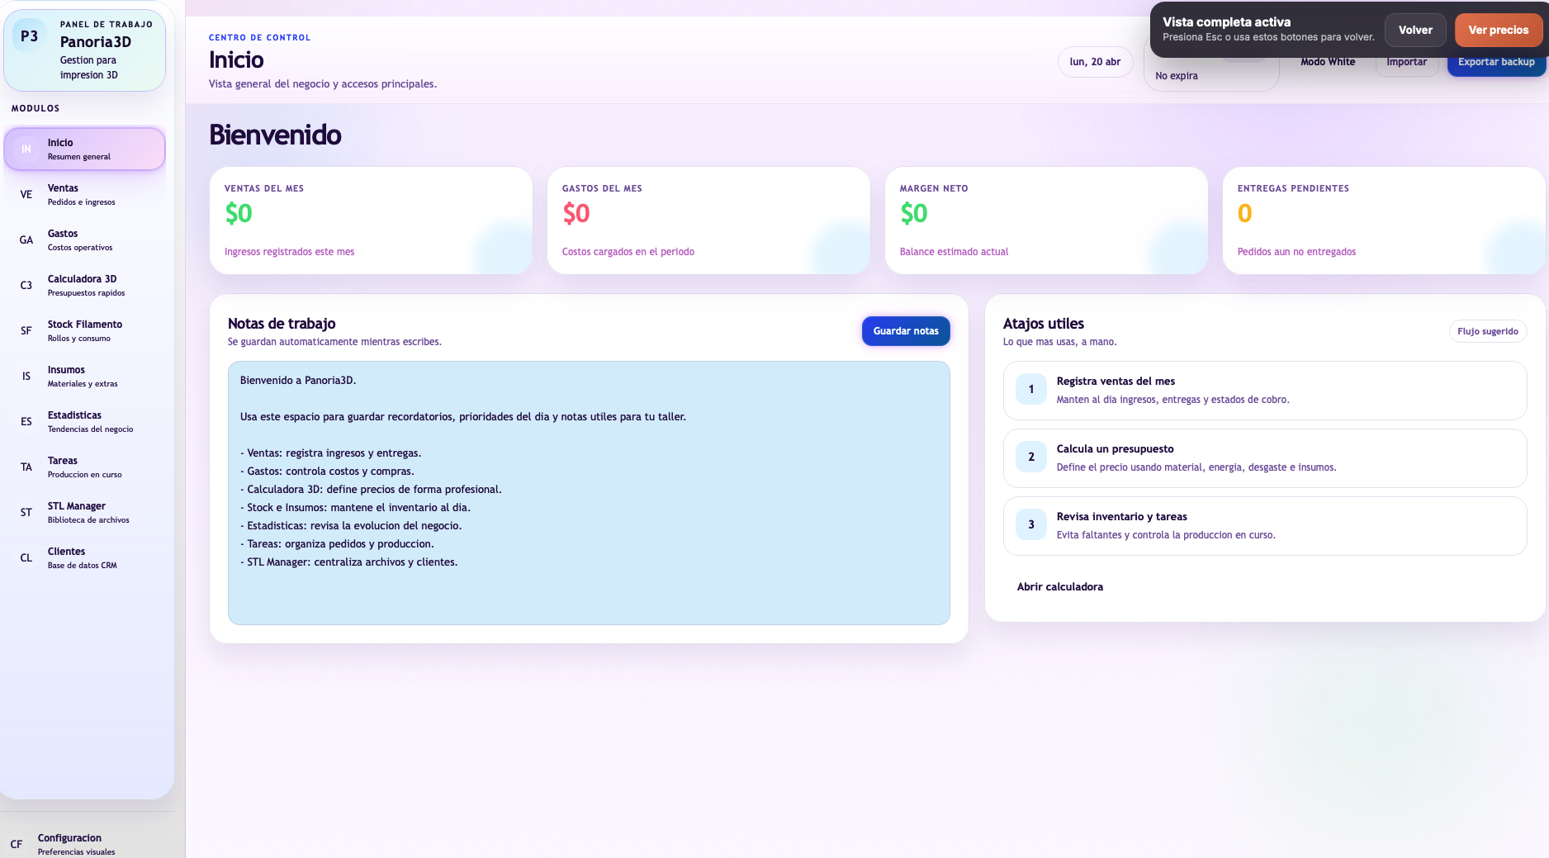

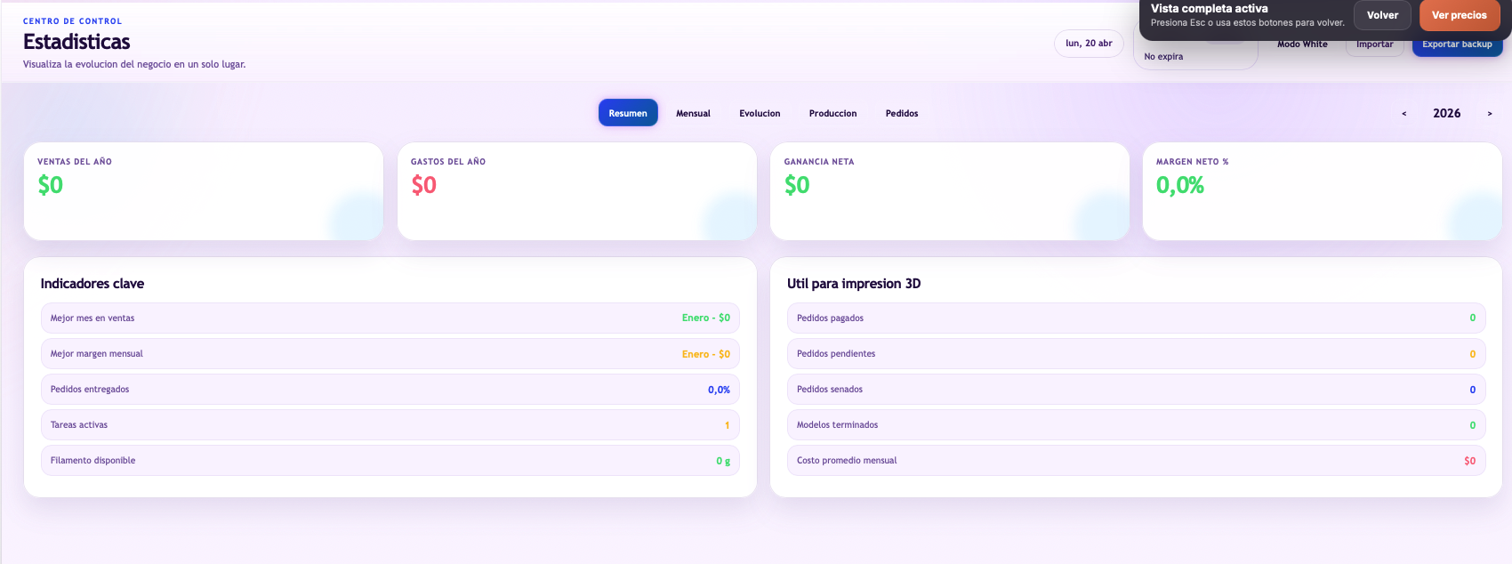

INSUMOS
ID | PRODUCTO | CANTIDAD INICIAL | CANTIFAF FINAL | DIFERENCIA
1 | 1-Filamento amarrillo | 0 | 1000 | 1000
2 | 2-filamento Azul | 0 | 1000 | 1000
3 | 3-Filamento Rojo | 0 | 1000 | 1000
4 | 4-Filamento Gris | 1080 | 1000 | -80
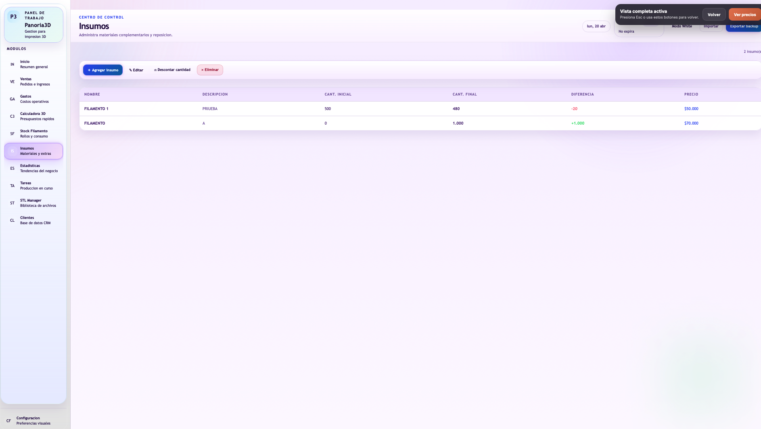
5 | 5-Filamento Gris | 0 | 1000 | 1000
6 | 6-Filamento Gris | 0 | 1000 | 1000
7 | 7-Filamento Negro | 0 | 1000 | 1000
8 | 8-Filamento Negro | 0 | 1000 | 1000
9 | 9-Filamento Negro | 0 | 1000 | 1000
10 | 10-Filamento Blanco | 0 | 1000 | 1000
11 | 11-Filamento Blanco | 0 | 1000 | 1000
12 | 12- | 0 | 0 | 0
13 | 13- | 0 | 0 | 0
14 | 14- | 0 | 0 | 0
15 | 15- | 0 | 0 | 0
16 | 16- | 0 | 0 | 0
17 | 17- | 0 | 0 | 0
18 | 18- | 0 | 0 | 0
19 | 19- | 0 | 0 | 0
20 | 20- | 0 | 0 | 0
21 | 21- | 0 | 0 | 0
22 | 22- | 0 | 0 | 0
23 | 23- | 0 | 0 | 0
24 | 24- | 0 | 0 | 0
25 | 25- | 0 | 0 | 0
26 | 26- | 0 | 0 | 0
27 | 27- | 0 | 0 | 0

Cotizador
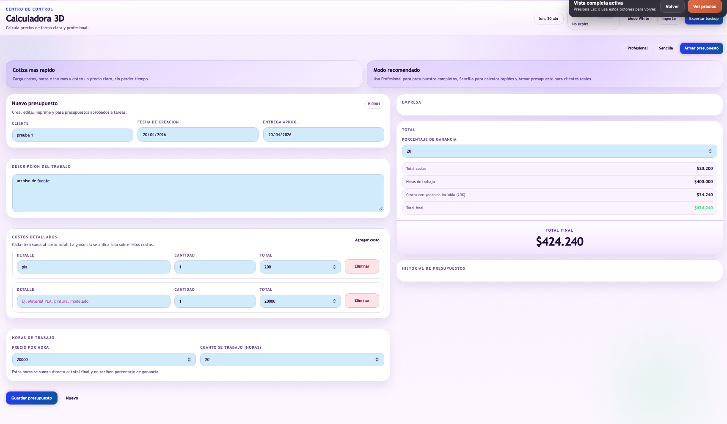
Nombre de la pieza | Conversos de Nitendo64 Multiregion
Peso estimado de la pieza (gramos) | 24
Tiempo de impresión (horas) | 1
Tiempo de post-procesado y empaque (horas) | 0
Costo de empaque | $ -

Costo del Material | $ 1,920
Costo de Energía | $ 127
Costo de tu Tiempo | $ -
Subtotal Costo de Producción | $ 2,047
Amortización de Fallos | $ 204
Depreciación por pieza | $ 300
Mantenimiento preventivo | $ 22
COSTO TOTAL REAL | $ 2,573
Redondeo | $ 1,042
PRECIO DE VENTA SUGERIDO | $ 5,000

